2026-02-06
規制番号 名称 |  |  |  |  | 07-0170 |  | 千田幹線東 |  |  |  | (UD-RTR) |  | 運 用 開始日時 |  | 2026-02-06 |  |  |  | 製造番号 |  | K0000001
 |  |  |  |  |  |  |  |  |  |  |  |  |  |  |  |  |  |  | 製造年月 |  | 2026-01-01
管制番号 名称 |  |  |  |  | 70170 |  | 千田幹線東 |  |  |  | 1012号「版6」 |  |  |  | 5:49:00 |  |  | ～
 |  |  |  |  |  |  |  |  |  |  |  |  |  |  |  |  |  |  | メーカー |  | 日本信号 |  |  | Int№： | 1701
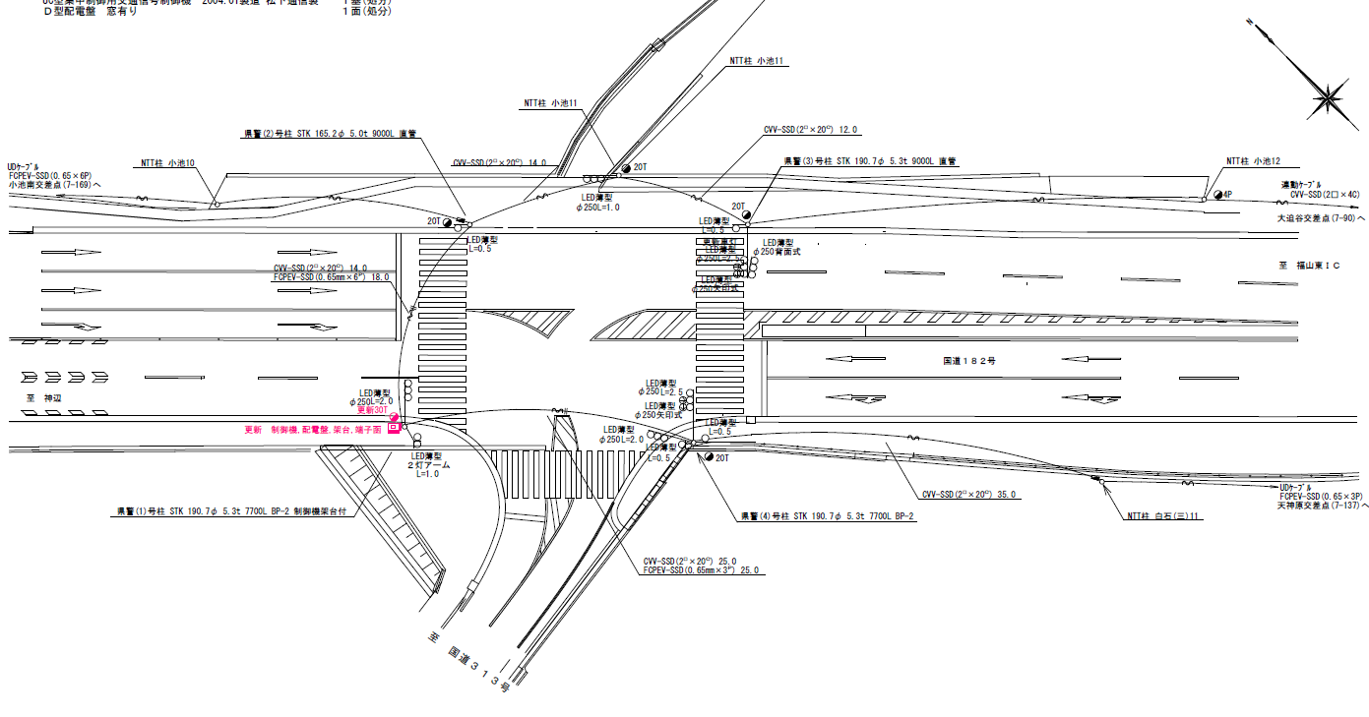

29.8
29.2

付加機能
連動出力
ステータス機能
S3:閃光
 |  |  |  |  |  |  |  |  |  |  |  |  |  |  |  |  |  |  |  |  |  |  |  | 50 | 13.888888889 | 29.2 | 2.1
 |  |  |  |  |  |  |  |  |  |  |  |  |  |  |  |  |  |  |  |  |  |  |  | 40 | 11.111111111 | 29.8 | 2.7
ステップ番号 |  |  |  | 1 | 2 | 3 | 4 | 5 | 6 | 7 | 8 | 9 | 10 | 11 | 12 | 13 | 14 | 15 | 16 | 17 | 18 | 19 | 20
ステップ名称 |  |  |  | 1PG | 1PW | 1 G | 1 Y | 1Ａ | 1Y | 1R | 2PG | 2PW | 2 G | 2Y | 2 R
流 動 図
1'
12.7m
1
1'
1
歩灯2
17.4m
16.7m
歩灯2
EC6680T+34001001
EC6680T-26336
PD1220A V4.03
１Ｐ |  | [ 1P ]
１ |  | [ 1V ]
１’ |  | [ 2V ]
２Ｐ |  | [ 3P ]
２ |  | [ 3V ]
１直矢 |  | [ 1A ]
２右矢 |  | [ 2A ]

ＰＵ |  |  |  | 109 |  |  |  | 109 |  |  | 109
ＰＬ | ( | 64秒 | ) | 13 | 5 | 2 | 3 | 5 | 2 | 2 | 18 | 6 | 2 | 3 | 3 |  |  |  |  |  |  |  |  | 80 | 67
保安秒時 | ( | 140秒 | ) | 81 | 5 | 2 | 3 | 8 | 2 | 2 | 23 | 6 | 2 | 3 | 3 |  |  |  |  |  |  |  |  | 140 | 120
最長時間（秒） |  |  |  | 110 | 110 | 110 | 10 | 110 | 10 | 10 | 110 | 110 | 110 | 10 | 10
最短時間（秒） |  |  |  | 6 | 0.95 | 0.95 | 0.95 | 0.95 | 0.95 | 0.95 | 6 | 0.95 | 0.95 | 0.95 | 0.95
ＡＢ連動出力 |  |  |  | A | B | B | B | B | B | B | B | A | A | A | A

430170 (2007.3.30)
規制番号 名称 |  |  |  |  | 7-0170 |  | 千田幹線東 |  |  |  |  |  | 運 用 |  | H.19年3月29日 |  |  |  | 製造番号 |  | 4A1943
管制番号 名称 |  |  |  |  | 070170 |  | 千田幹線東 |  |  |  | UC-UD(ルータ） |  | 開始日時 |  | 9:59:00 |  |  | ～ | 製造年月 |  | 2004.1
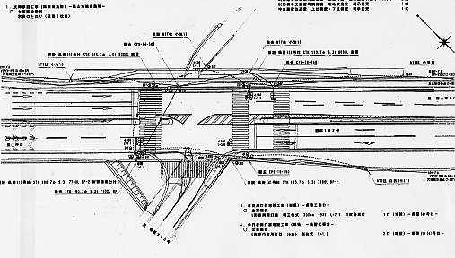

至 神辺方向 |  |  |  |  |  |  |  |  |  |  |  |  |  |  |  |  |  |  |  |  |  |  | 至 福山東IC方向

付加機能
連動出力
ステータス機能
S3:閃光
その他
Ｓ８０筐体

 |  |  |  |  |  |  |  |  |  |  |  |  |  |  |  |  |  |  | UD-RTR, SSU14, IFC
 |  |  |  |  |  |  |  |  |  |  |  |  |  |  |  | 遠隔復帰有り |  |  | MPC- | 3 | 8P | RSP28987
ステップ番号 |  |  |  | 1 | 2 | 3 | 4 | 5 | 6 | 7 | 8 | 9 | 10 | 11 | 12 | 13 | 14 | 15 | 16 | 17 | 18 | 19 | 20
ステップ名称 |  |  |  | 1PG | 1PW | 1 G | 1 Y | 1R | 2Ａ | 2Y | 2R | 3PG | 3PW | 3 G | 3Y | 3 R
流 動 図
9.7m
歩灯2
16.3m
歩灯2
1P |  | [ 1P ]
1V |  | [ 1 ]
2V |  | [ 2 ]
3P |  | [ 3P ]
3V |  | [ 3 ]
1A |  | [ 1A ]
2A |  | [ 2A ]

最終指定 |  |  |  |  |  |  |  | ○ |  |  | ○ |  |  |  |  | ○
可変指定 |  |  |  | ○ |  |  |  |  | ○ |  |  | ○ |  |  |  |  | ｽﾌﾟﾘｯﾄ数：3
保安秒時 | ( | 150秒 | ) | 89 | 5 | 2 | 3 | 2 | 5 | 3 | 2 | 25 | 6 | 2 | 3 | 3
最長時間（秒） |  |  |  | 110 | 10 | 110 | 10 | 110 | 110 | 10 | 10 | 110 | 110 | 110 | 10 | 10
最短時間（秒） |  |  |  | 8 | 0.95 | 0.95 | 0.95 | 0.95 | 0.95 | 0.95 | 0.95 | 0.95 | 0.95 | 0.95 | 0.95 | 0.95
ＡＢ連動出力 |  |  |  | A | B | B | B | B | B | B | B | B | A | A | A | A
設定変更履歴
年月日 |  |  |  | 変更内容
2007-03-29 |  |  |  | 現示改造 2-2-0 → 3-2-2 に変更
2007-08-30 |  |  |  | 右折秒数の延長（６２：６：３２→６１：７：３２）

430170
規制番号 名称 |  |  |  |  | 7-0170 |  | 千田幹線東 |  |  |  |  |  | 運 用 |  | 2004-02-26 |  |  |  | 製造番号 |  | 4A1943
管制番号 名称 |  |  |  |  | 070170 |  | 千田幹線東 |  |  |  | UC-UD(ルータ） |  | 開始日時 |  | 10:49～ |  |  |  | 製造年月 |  | 2004.1

至 福山東インター南
至 十九軒屋
 |  |  |  |  |  | 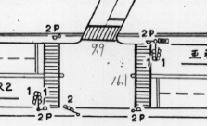

付加機能
連動出力
ステータス機能
S3:閃光
その他
Ｓ８０筐体

ステップ番号 |  |  |  | 1 | 2 | 3 | 4 | 5 | 6 | 7 | 8 | 9 | 10 | 11 | 12 | 13 | 14 | 15 | 16 | 17 | 18 | 19 | 20
ステップ名称 |  |  |  | 1PG | 1PW | 1 G | 1 Y | 1 R | 2PG | 2PW | 2 G | 2 Y | 2 R
流 動 図
（ ）
9.7m
歩灯無
歩灯2
16.3m
歩灯2
（ １Ｐ ） |  | [ 1P ]
１ |  | [ 1V ]
２Ｐ |  | [ 2P ]
２ |  | [ 2V ]

保安秒時 | ( | 150秒 | ) | 99 | 5 | 2 | 3 | 2 | 25 | 6 | 2 | 3 | 3
最長時間（秒） |  |  |  | 110 | 10 | 110 | 10 | 10 | 110 | 10 | 110 | 10 | 10
最短時間（秒） |  |  |  | 8 | 0.95 | 0.95 | 0.95 | 0.95 | 8 | 0.95 | 0.95 | 0.95 | 0.95
ＡＢ連動出力 |  |  |  | A | B | B | B | B | B | A | A | A | A

